상품제안서
볼빅 비비드 6구 볼마커 베이직 자석티세트 | 상품코드: F01885

 |  |  |  |  |  |  | 02-412-0044 | www.easy1.co.kr
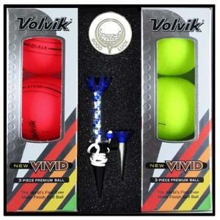

【상세/제작정보】

【인쇄/포장옵션】 | 실크, 에폭시 / 포장지포장

【공급단가】 | 수량 | 50~ | 100~ | 500~ | 1,000~ | 2,000~
*VAT별도 | 단가 | 39,000원 | 37,310원 | 35,870원 | 34,440원 | 33,570원

【상품 URL】 | https://dev.easy1.co.kr:443/src/goods_detail.php?gdno=1885

